Grafik
OYUN | MEKAN | SÜRE | KATILIM (kişi) | YAŞ GRUBU | Süre
Hacivat ile Karagöz | ATACAN SANAT | 30 | 150 |  | 30 | AÇIKLAMA
Mavişler Uzayda | MOİ PARK | 35 | 175 |  | 35 | Süre | kısmı açılır listeden eklenecektir.(veri doğrulama)
Ali Baba' nın Çiftliği | MOİ PARK | 40 | 190 |  | 40 | Katılım | alanına en az 100 en fazla 1000 girilebilir.(veri doğrulama)
Pamuk Prenses | CADDE BOSTAN | 45 | 200 |  | 45 | D8 Hücresi | D8 hücresinin içeriği formül olacaktır. D8 hücresindeki katılım sayısı dağılım grafiğindeki eğilim çizgisi aracılığıyla hesaplanacaktır. Eğilim çizgisi seçeneklerinden polinomal seçilmelidir.
Rapunzel | LEVENT KIRCA K.M. | 50 | 205 |  | 50
Neşeli Günler | Y. EMRE K.M. | 55 | 210 |  | 55 | Yaş Grubu Alanı | süre 45 dakika ve altındaysa '2 Yaş'
Zaman Makinası | LEVENT KIRCA K.M. | 60 | ? |  | 60 |  | 60 dk ve altındaysa '3 Yaş'
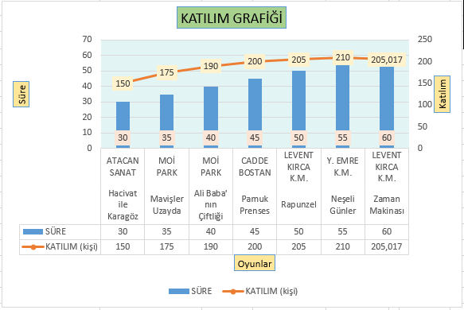
 |  |  |  |  |  |  | 60 dakikadan fazlaysa '4 Yaş ve Üzeri'
 |  |  |  |  |  | Pasta Grafiği | resimdeki pasta grafiği gibi bir pasta grafiği oyun ve katılım alanları kullanılarak oluşturulacak.
 |  |  |  |  |  | Birleşik Grafik | resimdeki birleşik grafik gibi bir birleşik grafik oyun, süre ve katılım alanları kullanılarak oluşturulacak.
